Passenger Cars - Fuels
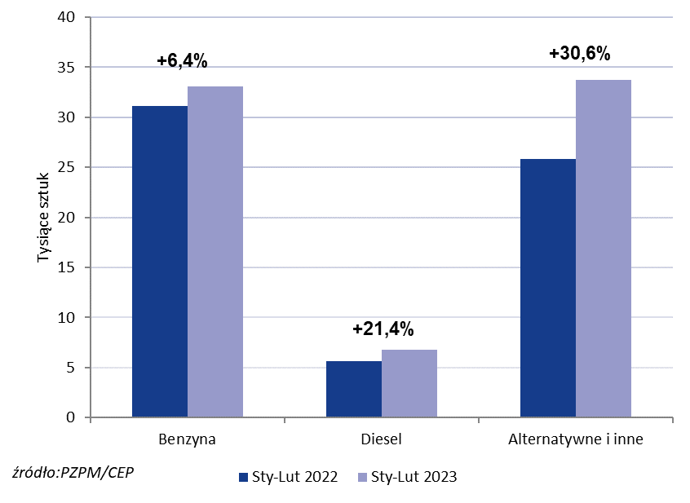

PZPM* |  |  |  |  |  |  | 2023-03-02
 |  |  |  |  |  |  | w tys. szt.
 | First Registrations of NEW Passenger Cars by Fuel Type

 | Fuel Type | Jan-Feb 2022 |  | Jan-Feb 2023 |  | Change % y/y | Share Change y/y
 |  | tous. pcs. | share % | tous. pcs. | share %
 | Benzyna | 31,1 | 49.7% | 33,1 | 45.0% | +6.4% | -4,7 pp
 | Diesel | 5,6 | 8.9% | 6,8 | 9.2% | +21.4% | +0,3 pp
 | Alternatywne/inne | 25,8 | 41.3% | 33,7 | 45.8% | +30.6% | +4,5 pp
 | w tym:
 | BEV | 1,1 | 1.8% | 2,2 | 3.0% | +100.0% | +1,2 pp
 | PHEV | 1,6 | 2.5% | 1,7 | 2.3% | +6.3% | -0,2 pp
 | FCEV | 0.037 | 0.1% | 0.050 | 0.1% | +35.1% | +0,0 pp
 | HEV | 10,8 | 17.3% | 15,8 | 21.5% | +46.3% | +4,2 pp
 | MHEV | 10,0 | 16.0% | 12,0 | 16.3% | +20.0% | +0,3 pp
 | LPG | 2,3 | 3.7% | 1,9 | 2.6% | -17.4% | -1,1 pp
 | CNG/LNG | 0.000 | 0.0% | 0.000 | 0.0% |  | +0,0 pp
 | Inne / b.d. | 0.000 | 0.0% | 0.000 | 0.0% |  | +0,0 pp
 | * PZPM na podstawie CEP (Centralnej Ewidencji Pojazdów)
 | Source: PZPM on the basis of CEP (Central Register of Vehicles)

